상품제안서
실버라이프 보건소전용 자석칠교 노인 초급용 치매예방세트 7 | 상품코드: F28577

 |  |  |  |  |  |  | 02-412-0044 | www.easy1.co.kr
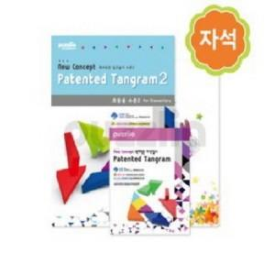

【상세/제작정보】

【인쇄/포장옵션】 | / 포장불가능

【공급단가】 | 수량 | 20~ | 60~ | 300~ | 500~ | 1,000~
*VAT별도 | 단가 | 26,160원 | 25,720원 | 25,070원 | 24,630원 | 23,980원

【상품 URL】 | https://easy1.co.kr:443/src/goods_detail.php?gdno=28577

